Hoja1
employees |  |  |  |  |  | salaries |  |  |  | departments |  | titles
emp_no | birth_date | first_name | last_name | gender | hire_date | salary | from_date | to_date | emp_no | dept_no | dept_name | title | from_date | to_date | emp_no
1 | 2022-11-16 | Raul | Cudris | m | 2021-11-20 | $ 2,500,000.00 | 2022-10-16 | 2022-11-16 | 1 | 1 | Sistemas
2 | 2022-11-16 | Brayan | Correa | m | 2019-11-20 | $ 2,500,000.00 | 2022-10-16 | 2022-11-16 | 2 | 2 | Contaduria
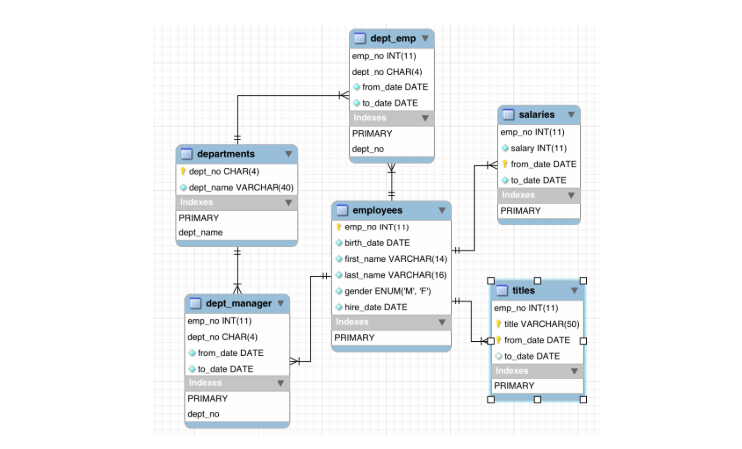
3 | 2022-11-16 | Jose | Barrios | m | 2017-11-20 | $ 2,500,000.00 | 2022-10-16 | 2022-11-16 | 3 | 3 | inventario
4 | 2022-11-16 | Manuel | Martinez | m | 2015-11-20 | $ 2,500,000.00 | 2022-10-16 | 2022-11-16 | 4
5 | 2022-11-16 | Estefanny | Arevalo | f | 2013-11-20 | $ 2,500,000.00 | 2022-10-16 | 2022-11-16 | 5

